Hoja1
Empresa ABC |  |  | Julio | Agosto | Septiembre
Estado de Resultados Proyectados |  |  | Q40,000.00 | Q65,000.00 | Q70,000.00
Tercer Trimestre del año 2023
Expresado en quetzales
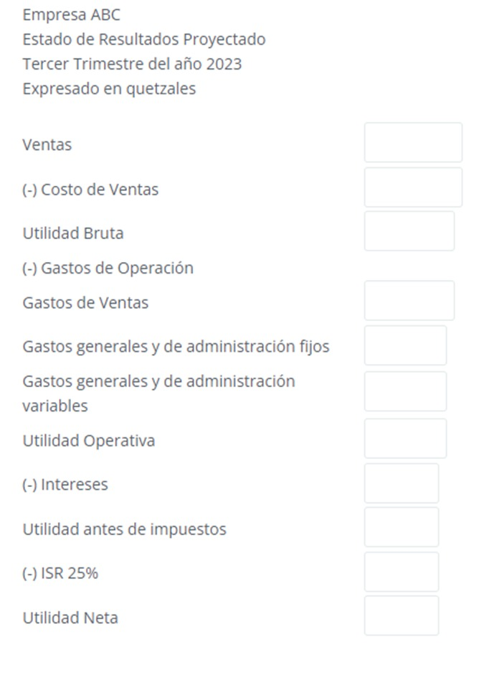
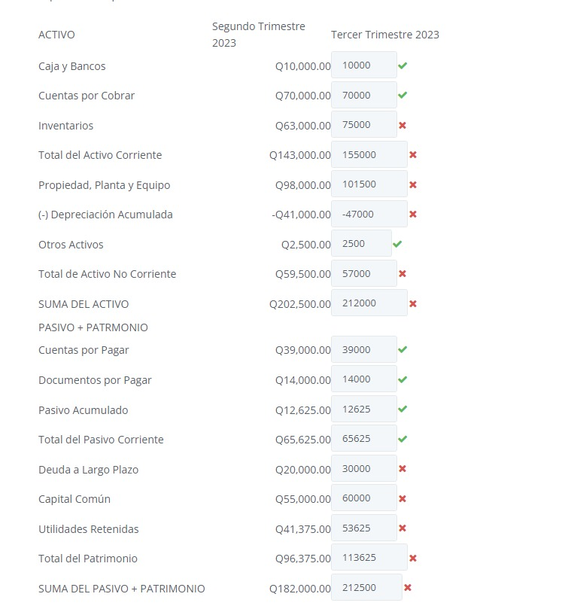
Ventas | Q175,000.00
(-) Costo de ventas | Q137,500.00 | 40% de las ventas, la mano de obra a un 20% de las ventas +Q32,500.00
Utilidad bruta | Q37,500.00
(-) Gastos de Operación
Gastos de Ventas | Q16,000.00 | gastos de ventas ascenderán a Q16,000.00.
Gastos generales y de administración fijos | Q6,250.00 | gastos generales y de administración serán: Q6,250.00 de costo fijo
Gastos generales y de administración variables | Q8,750.00 | gastos variables de 5% de las ventas
Utilidad Operativa | Q6,500.00
(-) Intereses | Q500.00 | intereses de Q500.00
Utilidad antes de impuestos | Q6,000.00
(-) ISR 25% | Q1,500.00 | Se pide el 25%
Utilidad Neta | Q4,500.00
Pago de dividendos comunes | Q2,000.00 | dividendos, se efectuarán en el trimestre un pago de Q2,000.00.
Utilidad retenida del período | Q2,500.00

Empresa ABC
Balance General Proyectado
Tercer Trimestre del año 2023
Expresado en quetzales
 | Histórico |  | Proyectado
Activo | 2do Trim |  | 3ro Trim
Caja y Bancos | Q10,000.00 |  | Q10,000.00 | mínimo de efectivo de Q 10,000.00.
Cuentas por cobrar | Q70,000.00 |  | Q70,000.00 | pendiente de cobrarse las ventas efectuadas en el último mes (30 días crédito).
Inventarios | Q63,000.00 |  | Q75,000.00 | los inventarios se incrementarán en Q12,000.00.
Total de activos corrientes | Q143,000.00 |  | Q155,000.00
Propiedad, Planta y Equipo | Q98,000.00 |  | Q101,500.00 | activos fijos de Q.3,500.00
(-) Depreciación Acum. | -Q41,000.00 |  | -Q44,000.00 | La depreciación mensual de los activos fijos (totales incluyendo compras planeadas) asciende a Q1,000.00.
Otros activos | Q2,500.00 |  | Q2,500.00 | otros activos permanecerán al mismo nivel
Total de activos No corrientes | Q59,500.00 |  | Q60,000.00
Total de activos | Q202,500.00 |  | Q215,000.00

Pasivo + Patrimonio
Cuentas por pagar | Q39,000.00 |  | Q42,000.00 | compras se pagan a 40 días, por lo que el cambio neto que presentará esta cuenta es de un aumento de Q3,000.00.
Documentos por pagar | Q14,000.00 |  | Q14,000.00 | No dice nada ni a favor ni en contra por lo que se mantendrá igual
Pasivo acum. | Q12,625.00 |  | Q14,125.00 | pasivos acumulados se está registrando el ISR, por lo que acumule el correspondiente al período.
Total del Pasivo corriente | Q65,625.00 |  | Q70,125.00
Deuda a largo plazo | Q20,000.00 |  | Q30,000.00 | deuda de largo plazo en septiembre por un monto de Q10,000.00.
Capital Común | Q55,000.00 |  | Q60,000.00 | acciones comunes aumentará en el mes de septiembre por Q5,000.00
Utilidades Retenidas | Q41,375.00 |  | Q2,500.00
Total del Patrimonio | Q96,375.00 |  | Q62,500.00
SUMA DEL PASIVO + PATRIMONIO | Q182,000.00 |  | Q162,625.00

 |  |  |  | Se sabe que requiere FAN entonces el activo es más grande que el pasivo y capital | Q52,375.00

